１．あなたの農業経営
１．あなたの農業経営

（１）農業部門（作目）と経営規模
①農業部門
当てはまるものチェックを入れる。当てはまるものがない場合は「その他」に記入

水稲（加工用米、飼料米）
水稲 + 麦
水稲 + 麦 + 大豆

露地野菜
施設野菜
露地果樹
施設果樹
茶

露地花き（花木、観葉植物）
施設花き（花木、観葉植物）

乳用牛
肉用牛
養豚
採卵鶏
肉用鶏
 | （

その他（ ）

②具体的な農作物名
野菜や果樹、花き、畜産については、具体的な農作物名を記入
 | 農作物名
 |  | 露地 ・ 施設 | 露地 ・ 施設 | 露地 ・ 施設 | 露地 ・ 施設
 | 経営規模

（２）農業経営の目指す姿
①目標とする経営
どの様な農業経営をめざすのか、目標とする売上高や所得金額、販売方法、働き方など自由な発想で記述してください。
 | 目標とする所得：

 | ②あなたの経営の特徴
①の目標とする農業経営を実現するために必要となると思われる「あなたの農業経営」の特徴・強みを記述してください。

５．生産計画(②受託・③加工)
②作業受託計画 |  |  |  |  |  |  |  |  |  |  |  | ③農産物加工
水田経営は、農作業の受託についても考えてみましょう。 |  |  |  |  |  |  |  |  |  |  |  | 農産物の加工などに取り組む予定はありますか。

作業項目 |  | 就農１年目 | 就農２年目 | 就農３年目 | 就農４年目 | 就農５年目 | 就農６年目 | 就農７年目 | 就農８年目 | 就農９年目 | １０年後 | 事業名 | 事業内容 | 生産量・販売金額等
 |  |  |  |  |  |  |  |  |  |  |  |  |  | 就農１年目 | 就農２年目 | 就農３年目 | 就農４年目 | 就農５年目 | 就農６年目 | 就農７年目 | 就農８年目 | 就農９年目 | １０年目後
耕 起 | 面積（a） |  |  |  |  |  |  |  |  |  |  |  | ※ジャム加工、漬物製造など具体的に
農産物加工
 | 単価（円）
 | 収入（円）
直売所運営
代 か き | 面積（a）
 | 単価（円）
 | 収入（円）
その他
（ ）
田 植 え | 面積（a）
 | 単価（円）
 | 収入（円）
収 穫 | 面積（a）
 | 単価（円）
 | 収入（円）
そ の 他 | 面積（a）
 | 単価（円）
 | 収入（円）
合 計 | 面積（a） | 0 | 0 | 0 | 0 | 0 | 0 | 0 | 0 | 0 | 0
 | 収入（円） | 0 | 0 | 0 | 0 | 0 | 0 | 0 | 0 | 0 | 0

９．施設機械(年別)
９．施設・機械等の導入 （年別様式）

就農から５年間に必要となる施設・機械等の固定資産について、書き出してみましょう。また、年間の減価償却費や修繕費を産出してみましょう。
高額な機械については、中古品の購入やリース等についても検討してみましょう。
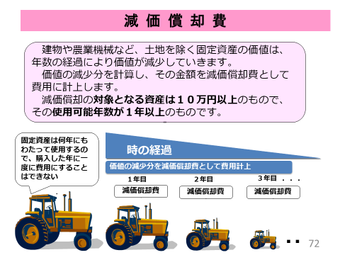
１．資本装備（購入）
名 称 |  | 形式・能力 | 導入年 （〇年目） | 数量 | 単価 | 取得価額 | 耐用年数 （年） | 償却率 | 年減価償却費 | 年修繕費 ÷取得価額 | 年修繕費 | 年別 減価償却費 |  |  |  |  |  |  |  |  |  | 年別 修繕費
 |  |  |  |  |  |  |  |  |  |  |  | １年目 | ２年目 | ３年目 | ４年目 | ５年目 | ６年目 | ７年目 | ８年目 | ９年目 | １０年目 | １年目 | ２年目 | ３年目 | ４年目 | ５年目 | ６年目 | ７年目 | ８年目 | ９年目 | １０年目
建 物 ・ 構 築 物 |  |  |  |  |  | 0 |  |  | 0 | 1% | 0
 |  |  |  |  |  | 0 |  |  | 0 | 1% | 0
 |  |  |  |  |  | 0 |  |  | 0 | 1% | 0
 |  |  |  |  |  | 0 |  |  | 0 | 1% | 0
 |  |  |  |  |  | 0 |  |  | 0 | 1% | 0
 |  |  |  |  |  | 0 |  |  | 0 | 1% | 0
 |  |  |  |  |  | 0 |  |  | 0 | 1% | 0
 | 小計 |  |  |  |  | 0 |  |  | 0 |  | 0 | 0 | 0 | 0 | 0 | 0 | 0 | 0 | 0 | 0 | 0 | 0 | 0 | 0 | 0 | 0 | 0 | 0 | 0 | 0 | 0
農 機 具 ・ 車 両 |  |  |  |  |  | 0 |  |  | 0 | 5% | 0
 |  |  |  |  |  | 0 |  |  | 0 | 5% | 0
 |  |  |  |  |  | 0 |  |  | 0 | 5% | 0
 |  |  |  |  |  | 0 |  |  | 0 | 5% | 0
 |  |  |  |  |  | 0 |  |  | 0 | 5% | 0
 |  |  |  |  |  | 0 |  |  | 0 | 5% | 0
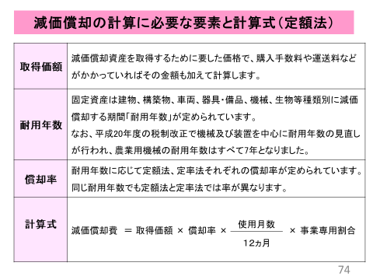
 |  |  |  |  |  | 0 |  |  | 0 | 5% | 0
 |  |  |  |  |  | 0 |  |  | 0 | 5% | 0
 |  |  |  |  |  | 0 |  |  | 0 | 5% | 0
 |  |  |  |  |  | 0 |  |  | 0 | 5% | 0
 |  |  |  |  |  | 0 |  |  | 0 | 5% | 0
 |  |  |  |  |  | 0 |  |  | 0 | 5% | 0
 |  |  |  |  |  | 0 |  |  | 0 | 5% | 0
 |  |  |  |  |  | 0 |  |  | 0 | 5% | 0
 |  |  |  |  |  | 0 |  |  | 0 | 5% | 0
 |  |  |  |  |  | 0 |  |  | 0 | 5% | 0
 |  |  |  |  |  | 0 |  |  | 0 | 5% | 0
 |  |  |  |  |  | 0 |  |  | 0 | 5% | 0
 |  |  |  |  |  | 0 |  |  | 0 | 5% | 0
 |  |  |  |  |  | 0 |  |  | 0 | 5% | 0
 | 小計 |  |  |  |  | 0 |  |  | 0 |  | 0 | 0 | 0 | 0 | 0 | 0 | 0 | 0 | 0 | 0 | 0 | 0 | 0 | 0 | 0 | 0 | 0 | 0 | 0 | 0 | 0
動 物 ・ 植 物 |  |  |  |  |  | 0 |  |  | 0
 |  |  |  |  |  | 0 |  |  | 0
 |  |  |  |  |  | 0 |  |  | 0
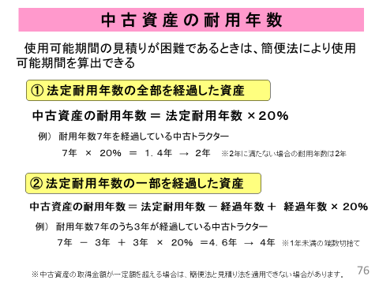
 |  |  |  |  |  | 0 |  |  | 0
 |  |  |  |  |  | 0 |  |  | 0
 |  |  |  |  |  | 0 |  |  | 0
 | 小計 |  |  |  |  | 0 |  |  | 0 |  | 0 | 0 | 0 | 0 | 0 | 0 | 0 | 0 | 0 | 0 | 0
合計 |  |  |  |  |  | 0 |  |  | 0 |  | 0 | 0 | 0 | 0 | 0 | 0 | 0 | 0 | 0 | 0 | 0 | 0 | 0 | 0 | 0 | 0 | 0 | 0 | 0 | 0 | 0

２．資本装備（リース）
名 称 |  | 形式・能力 | 導入年 | 数量 | 本体単価 | 本体価額 | リース 年数 | リース 利率 | 年間 リース料 | 年修繕費 取得価額 | 年修繕費 | 年別 リース料 |  |  |  |  |  |  |  |  |  | 年別 修繕費
 |  |  |  |  |  |  |  |  |  |  |  | １年目 | ２年目 | ３年目 | ４年目 | ５年目 | ６年目 | ７年目 | ８年目 | ９年目 | １０年目 | １年目 | ２年目 | ３年目 | ４年目 | ５年目 | ６年目 | ７年目 | ８年目 | ９年目 | １０年目
建 物 ・ 構 築 物 |  |  |  |  |  | 0 |  | 3.0% | 0 | 1.0% | 0
 |  |  |  |  |  | 0 |  | 3.0% | 0 | 1.0% | 0
 |  |  |  |  |  | 0 |  | 3.0% | 0 | 1.0% | 0
 |  |  |  |  |  | 0 |  | 3.0% | 0 | 1.0% | 0
 |  |  |  |  |  | 0 |  | 3.0% | 0 | 1.0% | 0
 |  |  |  |  |  | 0 |  | 3.0% | 0 | 1.0% | 0
 |  |  |  |  |  | 0 |  | 3.0% | 0 | 1.0% | 0
 | 小計 |  |  |  |  |  |  |  | 0 |  | 0 | 0 | 0 | 0 | 0 | 0 | 0 | 0 | 0 | 0 | 0 | 0 | 0 | 0 | 0 | 0 | 0 | 0 | 0 | 0 | 0
農 機 具 ・ 車 両 |  |  |  |  |  | 0 |  | 3.0% | 0 | 5.0% | 0
 |  |  |  |  |  | 0 |  | 3.0% | 0 | 5.0% | 0
 |  |  |  |  |  | 0 |  | 3.0% | 0 | 5.0% | 0
 |  |  |  |  |  | 0 |  | 3.0% | 0 | 5.0% | 0
 |  |  |  |  |  | 0 |  | 3.0% | 0 | 5.0% | 0
 |  |  |  |  |  | 0 |  | 3.0% | 0 | 5.0% | 0
 |  |  |  |  |  | 0 |  | 3.0% | 0 | 5.0% | 0
 |  |  |  |  |  | 0 |  | 3.0% | 0 | 5.0% | 0
 | 小計 |  |  |  |  |  |  |  | 0 |  | 0 | 0 | 0 | 0 | 0 | 0 | 0 | 0 | 0 | 0 | 0 | 0 | 0 | 0 | 0 | 0 | 0 | 0 | 0 | 0 | 0
合計 |  |  |  |  |  |  |  |  | 0 |  | 0 | 0 | 0 | 0 | 0 | 0 | 0 | 0 | 0 | 0 | 0 | 0 | 0 | 0 | 0 | 0 | 0 | 0 | 0 | 0 | 0

１２．資金計画
 | １２．資金借入・返済計画
 | 導入する施設・機械等のうち、購入のために資金が必要となるものを整理し、年間の返済計画を立てましょう。 |  |  |  |  |  |  |  |  | 資金返済計画 |  |  |  |  |  |  |  |  |  |  |  |  |  |  |  | 円
対象者 |  | 資金名 | 借入先 | 資金の使いみち | 借入利率 （％） | 借入額 （円） | 借入年 | 償還年数 （うち据置期間） | 種類 | １年目 | ２年目 | ３年目 | ４年目 | ５年目 | ６年目 | ７年目 | ８年目 | ９年目 | １０年目 | １１年目 | １２年目 | １３年目 | １４年目 | １５年目 | １６年目 | １７年目
認定新規就農者 | 1 | 青年等就農資金 | 【日本政策金融公庫】 |  |  |  |  |  | 元金残高
 |  |  |  |  |  |  |  |  | 元金償還
 |  |  |  |  |  |  |  |  | 支払利息
認定農業者等 | 2 | 農業近代化資金 | 【農協または信連等】 |  |  |  |  |  | 元金残高
 |  |  |  |  |  |  |  |  | 元金償還
 |  |  |  |  |  |  |  |  | 支払利息
認定農業者 | 3 | 農業経営基盤強化資金（スーパーL) | 【日本政策金融公庫】 |  |  |  |  |  | 元金残高
 |  |  |  |  |  |  |  |  | 元金償還
 |  |  |  |  |  |  |  |  | 支払利息
エコファーマー等 | 4 | 農業改良資金 | 【日本政策金融公庫】 |  |  |  |  |  | 元金残高
 |  |  |  |  |  |  |  |  | 元金償還
 |  |  |  |  |  |  |  |  | 支払利息
認定農業者 | 5 | 農業経営改善促進資金（スーパーS） | 【農協】 |  |  |  |  |  | 元金残高
 |  |  |  |  |  |  |  |  | 元金償還
 |  |  |  |  |  |  |  |  | 支払利息
 |  |  |  |  |  |  |  |  | 元金残高 | 0 | 0 | 0 | 0 | 0 | 0 | 0 | 0 | 0 | 0 | 0 | 0 | 0 | 0 | 0 | 0 | 0
 | 計 |  |  |  |  |  |  |  | 元金償還 | 0 | 0 | 0 | 0 | 0 | 0 | 0 | 0 | 0 | 0 | 0 | 0 | 0 | 0 | 0 | 0 | 0
 |  |  |  |  |  |  |  |  | 支払利息 | 0 | 0 | 0 | 0 | 0 | 0 | 0 | 0 | 0 | 0 | 0 | 0 | 0 | 0 | 0 | 0 | 0

国や自治体（県・市町）が農協や日本政策金融公庫等と協力して、政策に合致
する経営を行う農業経営者等へ、低利または無利子で行う融資制度
資 金 用 語

資金用途 借入金の使い道（目的）の範囲が、制度資金により決められている。
金 利 借りた元金に対して支払わなければならない費用。
（利息）の割合で、％で表示される
返済期間 借入を返済する期間。償還期間。
据置期間 元金の支払いが猶予され、利息のみを支払う期間。
償還期間に含まれる。
融資率 施設・機械等の購入価格に対する融資金額の占める割合
融資限度額 借入できる金額の上限金額
機関保証 保証料を支払うことによって保証機関が連帯保証人の役割を果たす制度。
三重県農業信用基金協会等

 |  | 資金名 | 内容
 | 1 | 青年等就農資金 | 認定新規就農者への無利子資金

 | 2 | 農業近代化資金 | 一般的な施設改善等の資金

 | 3 | 農業経営基盤強化資金（スーパーL) | 施設改善等の資金の中で金額の大きいものや償還年数の長いもの向けに利用

 | 4 | 農業改良資金 | 新たな技術へのチャレンジ資金（無利子）

 | 5 | 農業経営改善促進資金（スーパーS） | 農業経営に必要な運転資金

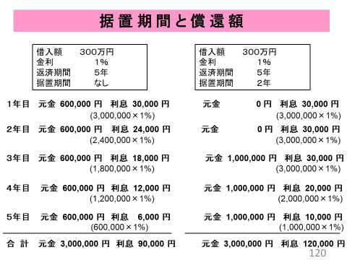

１３．資金繰り表(１部門)
１３．資金繰り表 |  |  |  |  |  |  |  |  |  |  |  |  | ※「１０．収支計画」「８．資金計画」シートと連動させています。
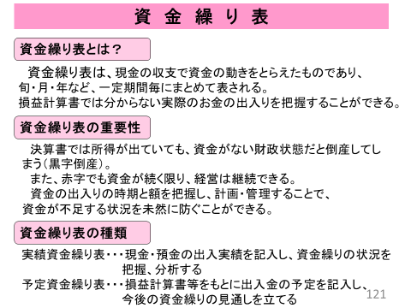
 |  |  | 1年目 | 2年目 | 3年目 | 4年目 | 5年目 | 6年目 | 7年目 | 8年目 | 9年目 | 10年目
調 達 | 前年繰越 |  |  | #DIV/0! | #DIV/0! | #DIV/0! | #DIV/0! | #DIV/0! | #DIV/0! | #DIV/0! | #DIV/0! | #DIV/0! | 前年の「次年繰越」より
 | 農 業 収 入 | 売上高 | 0 | 0 | 0 | 0 | 0 | 0 | 0 | 0 | 0 | 0 | 10_「売上高」の合計額と連動
 |  | 作業受託収入 | 0 | 0 | 0 | 0 | 0 | 0 | 0 | 0 | 0 | 0 | 10_「作業委託費」と連動
 |  | 交付金・その他 | 0 | 0 | 0 | 0 | 0 | 0 | 0 | 0 | 0 | 0 | 10_「交付金・その他」と連動
 | 農 外 収 入 | 農外収入
 |  | その他収入
 | 雑収入（消費税還付） |  | 0 | 0 | 0 | 0 | 0 | 0 | 0 | 0 | 0 | 0
 | 資金借入
 | 計（Ａ） |  | 0 | #DIV/0! | #DIV/0! | #DIV/0! | #DIV/0! | #DIV/0! | #DIV/0! | #DIV/0! | #DIV/0! | #DIV/0!
運 用 | 営 農 支 出 | 材料費 | #DIV/0! | #DIV/0! | #DIV/0! | #DIV/0! | #DIV/0! | #DIV/0! | #DIV/0! | #DIV/0! | #DIV/0! | #DIV/0! | 10_「種苗費＋肥料費＋農薬費＋諸材料費」と連動
 |  | 労務費 | 0 | 0 | 0 | 0 | 0 | 0 | 0 | 0 | 0 | 0 | 10_「雇用労賃」と連動
 |  | その他経費 | #DIV/0! | #DIV/0! | #DIV/0! | #DIV/0! | #DIV/0! | #DIV/0! | #DIV/0! | #DIV/0! | #DIV/0! | #DIV/0! | 10_「動力光熱費＋小農具費＋修繕費＋賃借料＋荷造運賃手数料＋共済掛金＋土地改良水利費＋支払地代＋支払利息＋租税公課＋消費税＋その他」と連動
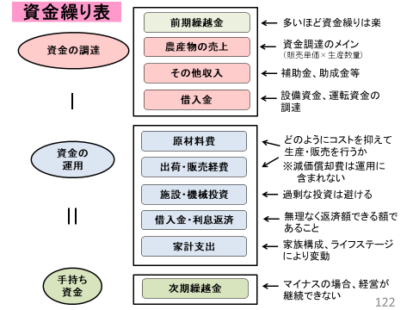
 |  | 施設機械投資 |  |  |  |  |  |  |  |  |  |  | 施設・機械・土地等の購入費用を記入
 | 財 務 支 出 | 資金返済 | 0 | 0 | 0 | 0 | 0 | 0 | 0 | 0 | 0 | 0 | 8_「資金返済 合計」と連動
 | 家 計 支 出 | 家計費 |  |  |  |  |  |  |  |  |  |  | 年間いくら必要かを考慮して記入
 |  | 税金 |  |  |  |  |  |  |  |  |  |  | 所得税・法人税・住民税を見積もって記入
 |  | その他支出 |  |  |  |  |  |  |  |  |  |  | その他支出があれば記入
 | 計（Ｂ） |  | #DIV/0! | #DIV/0! | #DIV/0! | #DIV/0! | #DIV/0! | #DIV/0! | #DIV/0! | #DIV/0! | #DIV/0! | #DIV/0!
次年繰越（Ａ－Ｂ） |  |  | #DIV/0! | #DIV/0! | #DIV/0! | #DIV/0! | #DIV/0! | #DIV/0! | #DIV/0! | #DIV/0! | #DIV/0! | #DIV/0!
 |  |  |  |  |  |  |  |  |  |  |  |  | 毎年の繰越額がマイナスにならない（資金の余裕をもって翌年を迎える）ように組んでいく。
※営農支出は減価償却費を含めないこと

乳牛・繁殖牛動態表（畜産）
乳牛動態表

白色のセルは
自動入力されます
 |  |  |  |  | １年目 | ２年目 | ３年目 | ４年目 | 目標（５年目）
経 産 牛 | ①期首飼養頭数 |  |  |  | 45 | 52 | 62 | 75 | 80
 | 期中 | ②廃用・事故 |  |  | 8 | 8 | 7 | 13 | 16
 |  | ③育成牛から繰入 |  |  | 15 | 18 | 20 | 18 | 26
 |  | ④外部から導入 |  |  | 0 | 0 | 0 | 0 | 0
 | ⑤期末飼養頭数 （＝①-②+③+④） |  |  |  | 52 | 62 | 75 | 80 | 90
 | ⑥期中の平均飼養頭数 |  |  |  | 49 | 57 | 69 | 78 | 85
育 成 牛 | ⑦期首飼養頭数 |  |  |  | 15 | 16 | 16 | 16 | 22
 | 期中 | ⑧子牛から繰入 |  |  | 16 | 19 | 20 | 24 | 29
 |  | ⑨外部から購入 |  |  | 0 | 0 | 0 | 0 | 0
 |  | ⑩外部へ販売 |  |  | 0 | 1 | 0 | 0 | 0
 |  | ⑪経産牛へ繰入 |  |  | 15 | 18 | 20 | 18 | 26
 |  | ⑫淘汰・へい死 |  |  | 0 | 0 | 0 | 0 | 0
 | ⑬期末飼養頭数 （＝⑦＋⑧＋⑨-⑩-⑪-⑫） |  |  |  | 16 | 16 | 16 | 22 | 25
 | ⑭期中の平均飼養頭数 （＝（⑦+⑬）/2） |  |  |  | 15.5 | 16 | 16 | 19 | 23.5
初 生 子 牛 | ⑮出生 |  |  |  | 45 | 53 | 60 | 60 | 72
 |  | ♂ オス |  |  | 28 | 33 | 37 | 35 | 42
 |  | ♀ メス |  |  | 17 | 20 | 23 | 25 | 30
 | ⑯保留 |  |  |  | 3 | 3 | 5 | 5 | 5
 | ⑰廃用・事故 |  |  |  | 1 | 1 | 1 | 1 | 1
 | ⑱外部へ販売 |  |  |  | 28 | 33 | 37 | 35 | 42

技 術 指 標 | 分娩間隔 |  | （月） | ａ | 12.5 | 12.5 | 12.5 | 12.5 | 12.5
 | 平均更新年数 |  | （年） | b | 4.5 | 4.5 | 4.5 | 4.5 | 4.5
 | 平均産次 |  | （産） | c | 3.0 | 3.0 | 3.0 | 3.0 | 3.0
 | １頭当り乳量 |  | （ｋｇ） | d | 8,050 | 8,100 | 8,100 | 8,100 | 8,100
 | 生乳生産量 |  | （ｋｇ） | e | 392,000 | 453,600 | 526,500 | 599,400 | 631,800
 | 乳価 |  | （円） | f | 73.0 | 73.0 | 73.0 | 73.0 | 73.0 | 42.5
 | 生乳売上 |  | （千円） | g | 28,616 | 33,113 | 38,435 | 43,756 | 46,121
 | 廃用牛 |  | 頭数 | （頭） | 5 | 5 | 5 | 10 | 13
個 |  |  | 単価 | （千円） | 100 | 100 | 100 | 100 | 100
 |  |  | 金額 | （千円） | 500 | 500 | 500 | 1,000 | 1,300
体 | 初妊牛 |  | 頭数 | （頭）
 |  |  | 単価 | （千円）
販 |  |  | 金額 | （千円） | 0 | 0 | 0 | 0 | 0
 | 初生子牛 |  | 頭数 | （頭） | 28 | 33 | 37 | 35 | 42
売 |  |  | 単価 | （千円） | 40 | 40 | 40 | 40 | 40
 |  |  | 金額 | （千円） | 1,120 | 1,320 | 1,480 | 1,400 | 1,680

